等级说明
系统名 |  | 子系统名 |  | 模块名 | 功能名
零售门店管理系统_Ver2.0 |  | 火掌柜 |  | 微店管理 | 查看评价

业务流程描述

一、 | 等级说明

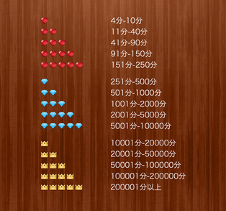
 |  |  | 顾客对订单商品进行评价时，可选择好评、中评、差评。
 |  |  | 成长值的计算方法：“好评”加一分，“中评”零分，“差评”扣一分。
 |  |  | 成长值 < 4时，等级图标非表示。

